MUESTRA
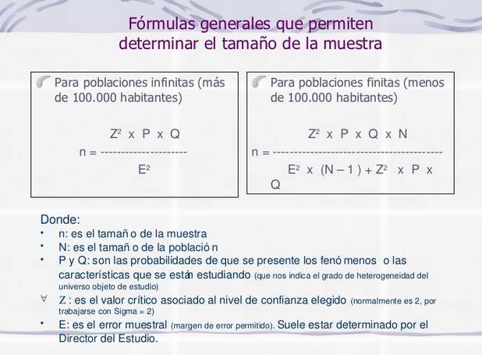
TAMAÑO DE MUESTRA
GRUPO DE INTERÉS | PARTE INTERESADA | Muestra | n= | 49.38495625 | = | 39
Estudiantes que presentarán el examen de estado SABER - PRO año 2019. | 73 | 39 |  | 1.25970625

DATOS PARA EL CÁLCULO DE LA MUESTRA
N (Tamaño de la población) |  | 73
P(probabilidad de éxito, o proporción esperada) |  | 0.5
Q (probabilidad de fracaso) |  | 0.5
Z (Nivel de confianza) |  | 1.645
E( error muestral) |  | 0.09

N | N (población) | 73
Z | nivel de confianza | 2.706025
E | precision | 0.0081
P | proporcion esperada | 0.5
Q | q | 0.5

n

GÉNERO
GÉNERO
GÉNERO
Femenino | 26
Masculino | 13
Prefiero no decirlo | 0
TOTAL | 39

EDAD
EDAD
EDAD
20 Años | 2
21 Años | 8
22 Años | 16
23 Años | 6
24 Años | 2
25 Años | 2
26 Años | 2
36 Años | 1
EDAD
20 Años | 2
21 Años | 8
22 Años | 16
23 Años | 6
24 Años | 2
25 Años | 2
26 Años | 2
36 Años | 1
TOTAL | 39

PREGUNTA 1
1. ¿Conoce usted en qué consiste la prueba de Estado Saber Pro y cómo está estructurada?
1. ¿Conoce usted en qué consiste la prueba de Estado Saber Pro y cómo está estructurada?
SI | 19
NO | 20
TOTAL | 39

PREGUNTA 2
2. ¿En la actualidad, implementa usted alguna estrategia o método de estudio para prepararse ante la prueba de Estado Saber Pro?
2. ¿En la actualidad, implementa usted alguna estrategia o método de estudio para prepararse ante la prueba de Estado Saber Pro?
SI | 21
NO | 18
TOTAL | 39

PREGUNTA 3
3. Si su respuesta anterior fue si, por favor indique ¿Cuál?
3. Si su respuesta anterior fue si, por favor indique ¿Cuál?
A. Cuadernillos de práctica publicados por el ICFES | 4
B. Grupo de estudio extracurricular | 0
C. Repaso de los apuntes tomados en clase | 20
D. Ninguno, se quedó con los conocimientos adquiridos en clase | 11
E. Otro | 4
TOTAL | 39

Si su respuesta anterior fue la Opción E, por favor indique ¿cuál?
Ninguno | 2
Simulacro de diferentes usuarios en la red | 1
Simulacro de la universidad | 1
TOTAL | 4

Si su respuesta anterior fue la Opción E, por favor indique ¿cuál?

PREGUNTA 4
4. ¿Cree usted que es suficiente con los conocimientos brindados por los profesores en los espacios académicos?
4. ¿Cree usted que es suficiente con los conocimientos brindados por los profesores en los espacios académicos?
SI | 10
NO | 29
TOTAL | 39

PREGUNTA 5
5. ¿Considera pertinente que el Proyecto Curricular de Administración Ambiental suministre y aplique una metodología estandarizada de preparación para las pruebas saber pro (ECAES)?
5. ¿Considera pertinente que el Proyecto Curricular de Administración Ambiental suministre y aplique una metodología estandarizada de preparación para las pruebas saber pro (ECAES)?
SI | 38
NO | 1
TOTAL | 39

PREGUNTA 6
6. ¿Participaría usted de jornadas extra curriculares en donde se prepare mediante una metodología estandarizada para la presentación de la prueba saber pro (ECAES)?
6. ¿Participaría usted de jornadas extra curriculares en donde se prepare mediante una metodología estandarizada para la presentación de la prueba saber pro (ECAES)?
SI | 36
NO | 3
TOTAL | 39

